상품제안서
원형화분라운디 방울토마토 / 강낭콩 / 봉선화 / 메리골드 | 상품코드: S13138

 |  |  |  |  |  |  | 02-713-8555 | www.synergygift.co.kr
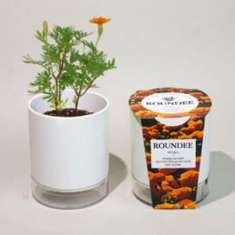 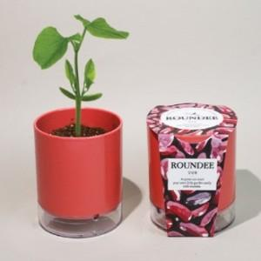 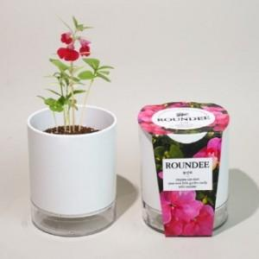

【상세/제작정보】 | <p>500개부터 띠지인쇄 가능합니다. - 비용별도문의 -​​​</p>

【인쇄/포장옵션】 | 실크, 스티커 / 별도문의

【공급단가】 | 수량 | 100~ | 500~ | 1,000~ | 3,000~ | 5,000~
*VAT별도 | 방울토마토 | 4,320원 | 4,160원 | 4,000원 | 3,840원 | 3,740원
 | 강낭콩 | 4,320원 | 4,160원 | 4,000원 | 3,840원 | 3,740원
 | 봉선화 | 4,320원 | 4,160원 | 4,000원 | 3,840원 | 3,740원
 | 메리골드 | 4,320원 | 4,160원 | 4,000원 | 3,840원 | 3,740원

【상품 URL】 | https://www.synergygift.co.kr:443/src/goods_detail.php?gdno=573

